設計書_2
１．項目定義用表計算ファイルからの自動生成について

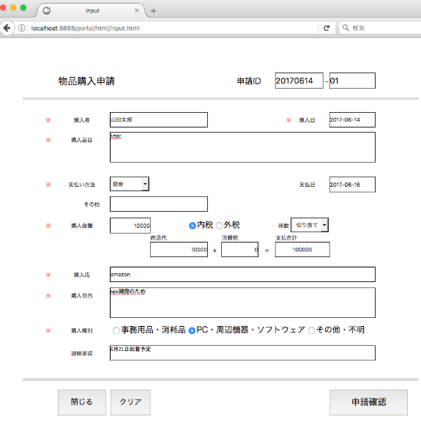
 | WebPMSheetでは、項目定義要の表計算シートからWeb入力フォーム |  |  |  |  |  | Web入力フォーム
 | を自動生成している
 | このときに併せてテーブル定義を自動作成することができれば、
 | より利便性が向上すると考える

 | 項目定義用表計算シート
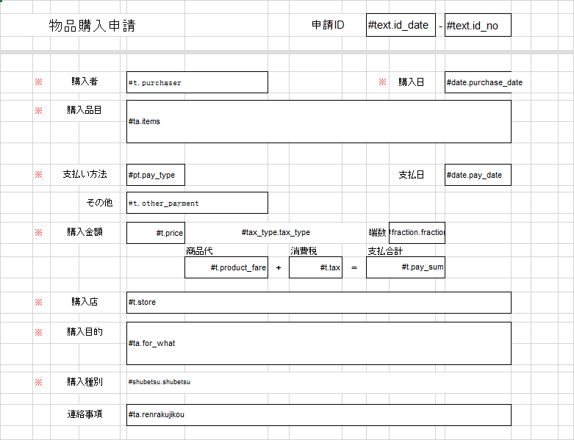

 |  |  |  |  |  |  | テーブル定義

２．テンプレートファイルからのテーブル定義生成方法について

 | 自動作成されるものは二つ
 | ・シート名と等しい名称を持つ「CREATE TABLE文」
 | ・項目の位置情報を持つフォーム定義情報テーブル(tbl_form_def)に登録する「INSERT文」
 | 以下、CREATE TABLE文の生成方法と INSERT文の生成方法について述べる

 | １）CREATE TABLE文の生成方法

 |  | 項目定義用表計算シートから項目の定義を取得し、要素に分解することで CREATE TABLE文を生成することができる

 |  |  | #[ウィジェット名].[項目名].[項目ラベル].[長さ].[KEY]

 |  |  | 項目定義用表計算シートのシート名をテーブル名称とする
 |  |  | [ウィジェット名]からテーブル項目の(MySQL)データタイプを決定する
 |  |  | [項目名]をテーブル項目の物理名とする
 |  |  | [項目ラベル]をテーブル項目の論理名および出力時の表示名とする
 |  |  | [長さ]をテーブル項目の長さとする(データタイプによっては長さが不要なものもある)
 |  |  | [KEY]を付与した項目をテーブルの主キーとする

 |  |  |  |  | radioと listboxについては、選択された位置(未選択は 0)を保持する
 |  |  |  |  | checkboxは選択肢の数を長さとし未選択の位置を 0、選択の位置を 1として保持する

 |  |  |  | 表 ウィジェット名とデータタイプの対応

 |  |  | 例：
 |  |  |  |  |  | CREATE TABLE tbl_purchase_items (
 |  |  |  | #text.id_date.申請ID1.8.KEY |  |  | 'id_date' VARCHAR(8),
 |  |  |  | #text.id_no.申請ID2.3.KEY |  |  | 'id_no' VARCHAR(3),
 |  |  |  | #text.purchaser.購入者.32 |  |  | 'purchaser' VARCHAR(32),
 |  |  |  | #date.purchase_date.購入日 |  |  | 'purchase_date' VARCHAR(32),
 |  |  |  | #textarea.items.購入品目 |  |  | 'items& TEXT,
 |  |  |  |  |  |  | PRIMARY KEY ('id_date','id_no')
 |  |  |  | シート名：purchase_items |  | );

 | ２）INSERT文の生成方法(フォーム定義情報テーブル)

 |  | 項目定義用表計算シートから項目の定義と位置を取得することで、フォーム定義情報テーブル(tbl_form_def)の
 |  | INSERT文を生成することができる

 |  |  | 例：

 |  |  | シート名：purchase_items

 |  |  | INSERT INTO tbl_form_def (table_name, item_name, item_label, type, row, col) VALUES ('tbl_purchase_items', 'id_date', '申請ID1', 'text', 3, 12);
 |  |  | INSERT INTO tbl_form_def (table_name, item_name, item_label, type, row, col) VALUES ('tbl_purchase_items', 'id_no', '申請ID2', 'text', 3, 15);
 |  |  | INSERT INTO tbl_form_def (table_name, item_name, item_label, type, row, col) VALUES ('tbl_purchase_items', 'purcheser', '購入者', 'text', 7, 7);
 |  |  | INSERT INTO tbl_form_def (table_name, item_name, item_label, type, row, col) VALUES ('tbl_purchase_items', 'purchese_date', '購入日', 'date', 7, 15);
 |  |  | INSERT INTO tbl_form_def (table_name, item_name, item_label, type, row, col) VALUES ('tbl_purchase_items', 'items', '購入品目', 'textarea', 9, 7);

 | ３）INSERT文の生成方法(フォーム選択肢情報テーブル)

 |  | 項目定義用表計算シートからパラメータの選択肢を取得することで、フォーム選択肢情報テーブル(tbl_form_select)の
 |  | INSERT文を生成することができる

 |  |  | 例：

 |  |  | シート名：format_sheet

 |  |  | INSERT INTO tbl_form_select (table_name, item_name, value, label) VALUES ('tbl_purchase_items', 'shubetsu', 0, null);
 |  |  | INSERT INTO tbl_form_select (table_name, item_name, value, label) VALUES ('tbl_purchase_items', 'shubetsu', 1, '事務用品・消耗品');
 |  |  | INSERT INTO tbl_form_select (table_name, item_name, value, label) VALUES ('tbl_purchase_items', 'shubetsu', 2, 'PC・周辺機器・ソフトウェア');
 |  |  | INSERT INTO tbl_form_select (table_name, item_name, value, label) VALUES ('tbl_purchase_items', 'shubetsu', 3, 'その他・不明');
 |  |  | INSERT INTO tbl_form_select (table_name, item_name, value, label) VALUES ('tbl_purchase_items', 'pt', 0, null);
 |  |  | INSERT INTO tbl_form_select (table_name, item_name, value, label) VALUES ('tbl_purchase_items', 'pt', 1, '現金');
 |  |  | INSERT INTO tbl_form_select (table_name, item_name, value, label) VALUES ('tbl_purchase_items', 'tax_type', 0, null);
 |  |  | INSERT INTO tbl_form_select (table_name, item_name, value, label) VALUES ('tbl_purchase_items', 'tax_type', 1, '内税');
 |  |  | INSERT INTO tbl_form_select (table_name, item_name, value, label) VALUES ('tbl_purchase_items', 'tax_type', 2, '外税');

